Sheet1
항목 | 작성 요청
수업 이름 | 압축성 유체역학
수업을 잘 나타낸 사진 *수업과 관련된 사진 혹은 정 없다면 연구실 분야 사진들도 가능 | 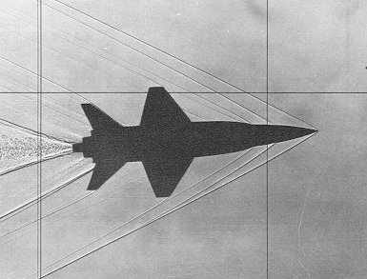
수업 설명 *짧고 간단하게라도 기재 | 고속비행시 나타나는 공기역학적 선형/비선형 현상을 이해하기 위해서 음파,충격파,팽창파,초음속 날개이론,양력발생 이론 등에 대해 공부한다.
교수님 성함 | 김종암
교수님 사진 | 
교수님 이메일 주소 | choangam@snu.ac.kr
연구실 홈페이지 | http://mana.snu.ac.kr
교수님 수학 정보 *칸 추가, 한글/영어 가능 | 프린스턴대학교 기계항공공학과 박사 (1997)
 | 서울대학교 항공우주공학과 석사 (1990)
 | 서울대학교 항공우주공학과 학사 (1988)
교수님 연구경력 *칸 추가, 한글/영어 가능 | 2009~present : Full Professor, School of Mechanical and Aerospace Eng., S.N.U.
 | 2004~2009 : Associate Professor, School of Mechanical and Aerospace Eng., S.N.U.
 | 2000~2004 : Assistant Professor, School of Mechanical and Aerospace Eng., S.N.U.
 | 1998~2000 : Instructor, School of Mechanical and Aerospace Eng., S.N.U.
 | 1997~1998 : Research Fellow, Center for Turbulence Research, Stanford Univ.
 | 1991~1992 : Researcher, KIST Supercomputing Center (KISTI)
교수님 최근 논문 내역 *최근 논문으로 많지 않아도 됨 *칸 추가, 한글/영어 가능 | 2018."Supersonic Inlet Design using Bleed Boundary Condition with Porosity Variation and Expansion Wave"
 | 2017. "Development of a Mechanism for Flapping Wing Micro Aerial Vehicle"
 | 2017. "Higher-Order Multi-Dimensional Limiting Strategy for Subcell Resolution in Unstructured Triangular Meshes"

수업 조교 이름 | 김주현
수업 조교 이메일 | kjhunkk@gmail.com
수업 조교 연락처 *연구실 연락처 가능 | 02-880-1903

